Sheet1
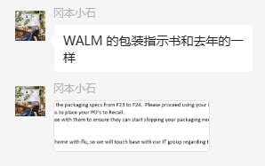
辅料采购单
生产单位：上海睿灏 日期：2024年1月22日
地址：上海市 联系人： 小徐
电话：17317154088

序号 | 名称 | 订单号 | 款号 | 品名 | 数量 | 单价 | 总价/元 | 交期 | 收货地址
 |  | 401485 | ACRYF22 990
2 | 腰封 |  |  | NGB3K312340C | 47340 |  |  | 3.12 | 德诺鸿
3 | 腰封 |  |  | NGB3K311015C | 18936 |  |  | 3.12 | 德诺鸿
 |  |  | K312002 990
5 | 腰封 |  |  | NGB3K312002C | 66675 |  |  | 3.12 | 宝润

所有数量请按我计划数送！如有疑问，请来电！（适量放余量）

 | 制表：刘丹 |  |  |  |  | 审核：

